Método valoración-PNN Sumapaz
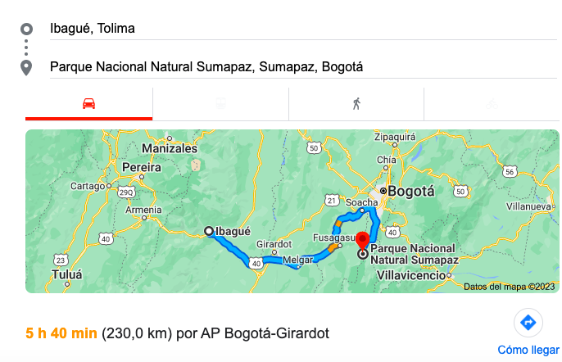
FUNCIÓN DE DEMANDA RECREATIVA POR ZONAS CONCENTRICAS EQUIDISTANTES
Km al PNNC Sumapaz
A
B
C
D
460 ------------247,2---------122,6------------71,2-------
Ejercicio de valoración por el método zonal del coste de viaje, |  |  |  |  |  |  |  |  |  |  |  |  | Coste viaje | Número estimado de visitantes
con datos reales para el Parque Nacional Natural de Sumapaz, 2023 |  |  |  |  |  |  |  |  |  |  |  |  | $55,444 | 8580
(Valores en $ COP) |  |  |  |  |  |  |  |  |  |  |  |  | $95,469 | 5319.1993144
Zona / 9 Pasos | 1. Dist ida-vuelta | 2. Cantidad de Visitantes | 2. Cantidad de Habitantes | 2. %visitantes / habitantes (EJE X) | 3. Coste viaje por persona (EJE Y) | 4. Precio de entrada (EJE Y) | 5. Número estimado de visitantes (EJE X) | 6. Áreas parciales y total bajo la curva de demanda | 7. Excedente medio del consumidor (valor por visitante) | 8. Número de visitantes este año (x 365) | 9. Valor recreativo del parque este año |  | $192,495 | 1360.0058509
A. Usme, Bgta. | 71.2 | 265 | 393366 | 0.06736% | $ 20,108 | $ - | 1,023 | - |  |  |  |  | $358,203 | 0
B. Chapinero, Bgta. | 122.6 | 117 | 173353 | 0.06736% | $ 29,570 | $ 9,463 | 382 | 3,033,917
C. Villavicencio | 247.2 | 304 | 451212 | 0.06736% | $ 52,509 | $ 32,401 | 265 | 2,444,399
D. Ibagué | 460 | 337 | 500686 | 0.00000% | $ 91,685 | $ 71,577 | - | 13,776,589 | Posible valor de entrada
 | Máximo c/Día | 1023 |  |  |  |  |  | 19,254,905 | 18,821.86 | 120,450 | 2,267,093,491

Coste/litro de gasolina | Consumo en litros/100 km | Coste en gasolina/km | Valor del tiempo/hora | Velocidad media (km/hora) | Valor del tiempo/km | Valor medio/km | <==Para el ejercicio de Pance deben de acomodar esta parte para calcular los costos con relación a la distancia.
2780 | $184 | $18,410 | 1000 | 80 | 12.50 | $2,301
Ejercicio original del profesor Pere Reira. Editado y acondicionado por el profesor Esteban Correa García, (Ver Referencia de Video, ECO: Esteban Correa García, 2019)

FUNCIÓN DE DEMANDA RECREATIVA SEGÚN PRECIO DE ENTRADA Páramo de Sumapaz
Q Visitas PNN cada día |  | Estimado, tomando en cuenta que Chingaza tiene 165 C/Día
A. Usme, Bgta. | 17
B. Chapinero, Bgta. | 7
C. Villavicencio | 19
D. Ibagué | 21
Total | 64
Promedio | 16

Zona | Habitantes DANE | Info actualizada de
Bogotá D.C | 7,834,167 | Ver referencia, Bogotá Cómo Vamos (2023).
Visitantes de Chingaza | 165 | Supuesto/Hipótesis: Sumapaz tiene 154.000 Ha y Chingaza 76.600 Ha, es decir, que equivale a un 201% mas de espacio el 2do del 1ro, por tanto, podríamos decir que es 2 veces la cantidad de visitantes de chingaza en un día, para visitar en Sumapaz.
Visitantes de Chingaza, Año | 60225
Proporción de visitantes de Bogotá D.C | 0.002%
Doble de visitantes para Bogotá D.C | 0.004%

 |  |  |  |  |  |  |  |  |  |  |  |  | Versión en imagen de el metodo en el PNN Sumapaz:
Cantidad de visitantes estimados día en PNN Sumapaz: | 330

Valor Póliza de asistencia en PNN, promedio día: | $ 7,000.00 | Obligatorios según resolución 092 del 6 de marzo del Ministerio de Ambiente y Desarrollo Sostenible para los Parques Nacionales Naturales de Colombia.

DATOS

Consumo Gasolina |  |  |  |  |  |  |  |  |  |  |  | EN ESTA GRAFICA ES DONDE HAY QUE CALCULAR EL AREA BAJO LA CURVA
Zona Origen | Distancia Un Trayecto en Km (Ver imágenes) | Distancia Ida-vuelta en Km | Valor Gasolina Un trayecto | Valor Gasolina Ida y vuelta | Habitantes DANE | Info actualizada de
Localidad 5, Usme - Bogotá | 35.6 | 71.2 | $ 6,553.90 | $ 13,107.80 | 393366 | Ver referencia, Bogotá Cómo Vamos (2023).
Localidad 2, Chapinero - Bogotá | 61.3 | 122.6 | $ 11,285.22 | $ 22,570.45 | 173353 | Ver referencia, Bogotá Cómo Vamos (2023).
Villavicencio - Meta | 123.6 | 247.2 | $ 22,754.55 | $ 45,509.09 | 451212 | Ver referencia, Redacción PDM (2019).
Ibagué - Tolima | 230 | 460 | $ 42,342.60 | $ 84,685.20 | 500686 | Ver referencia, DANE (2023).
 | 112.625 | 225.25 | 20734.067212
Valor Galón Corriente | Cilindraje |  |  | Bogotá
$10,523 | 1.8 |  |  | 7181469 | Ver referencia, DANE (2023).

 |  |  |  |  |  | El motor tiene rendimiento de combustible de 12.74 kilómetros por litro en ciudad. En carretera es de 19.53 km/l, con un rendimiento combinado de 15.10 km/l. |  |  | Tomado de: https://memolira.com/breaking-news/jeep-renegade-2023-mas-capaz-eficiente-y-avanzado/#:~:text=De%20acuerdo%20con%20la%20marca,combinado%20de%2015.10%20km%2Fl.
Auto | JEEP-RENEGADE | Ver referencia, JEEP (2022).
Cilindraje | 1.8 |  |  |  |  |  |  |  |  |  | A | $ 6,553.90
Consumo C/100 Km | 7.4 |  |  |  |  |  |  |  |  |  | B | $ 11,285.22
1 Galón en Litros | 3.78541 | Ver referencia, Calculadora de gasolina (2022). |  |  |  |  |  |  |  |  | C | $ 22,754.55
Precio Gasolina Enero 2023 | $10,523 | Ver referencia, Portafolio (2022). |  |  |  | Consumo Combinado | 15.1 | $2,780 | $184 | Precio de 1Km en litros $ | D | $ 42,342.60
Precio Gasolina en LT | $2,780 | Valor de cada Lt x100 Km | $18,410
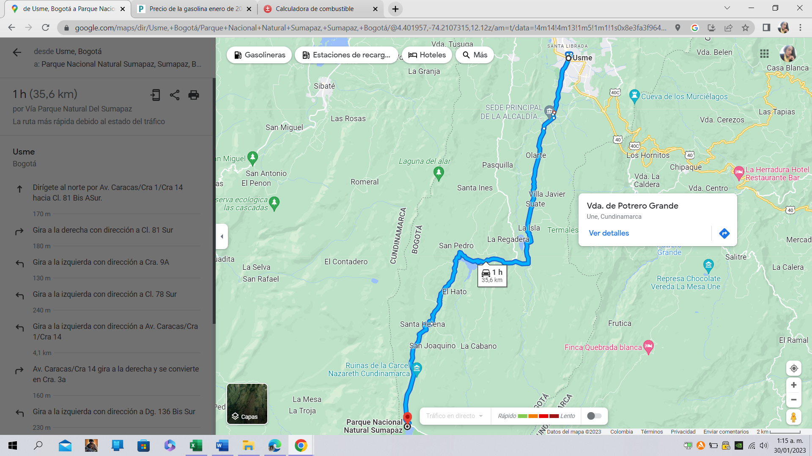
 |  | Ver referencia, Ruta Usme-PNN Sumapaz (2023).
 |  | Ver referencia, Calculadora de gasolina (2022).

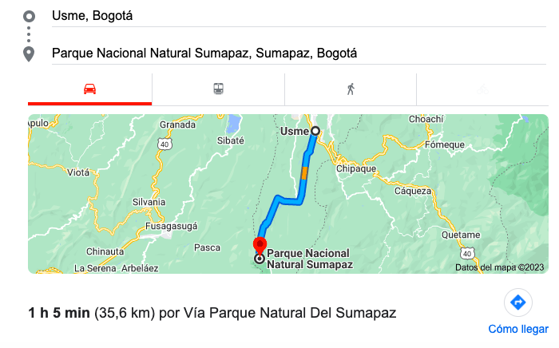

Valor Gasolina Un trayecto
27721.79 | A
47734.43 | B
96247.57 | C
179101.46 | D
87701.3125

 |  | Ver referencia, Ruta Chapinero-PNN Sumapaz (2023).
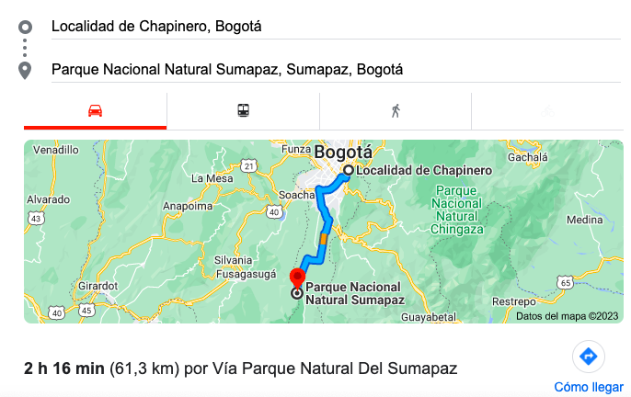

 |  | Ver referencia, Ruta Villavicencio-PNN Sumapaz (2023).
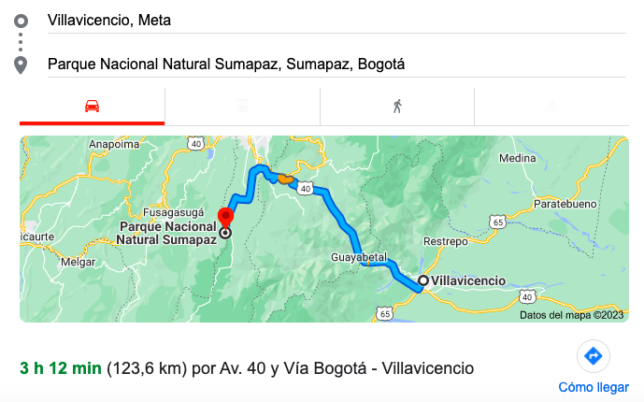

 |  | Ver referencia, Ruta Ibagué-PNN Sumapaz (2023).

Población Bogota DC y Mapa EJM
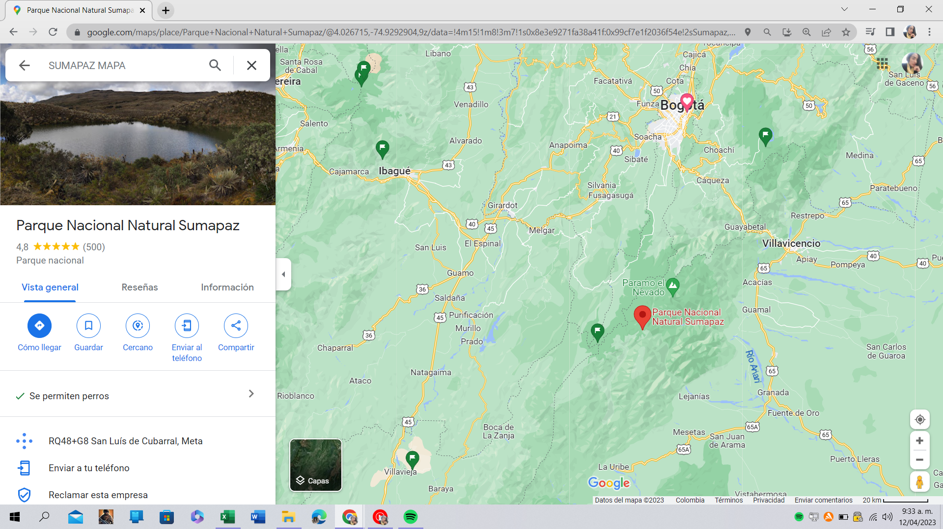
Total de población en Bogotá por localidades, 2008 - 2021 | Ver referencia, Bogotá Cómo Vamos (2023).
Localidad | 2008 | 2009 | 2010 | 2011 | 2012 | 2013 | 2014 | 2015 | 2016 | 2017 | 2018 | 2019 | 2020 | 2021
Usaquén | 465,244 | 477,857 | 488,850 | 498,133 | 505,657 | 511,667 | 516,487 | 520,480 | 524,563 | 528,924 | 535,693 | 550,706 | 564,539 | 571,268
Chapinero | 135,889 | 139,559 | 142,753 | 145,455 | 147,658 | 149,412 | 150,818 | 151,996 | 153,204 | 154,506 | 156,479 | 163,148 | 169,786 | 173,353
Santa Fe | 98,645 | 99,428 | 100,177 | 100,799 | 101,296 | 101,666 | 101,925 | 102,155 | 102,485 | 102,984 | 103,985 | 105,926 | 107,458 | 107,784
San Cristóbal | 389,916 | 388,169 | 387,010 | 386,068 | 385,095 | 384,071 | 383,077 | 382,247 | 382,102 | 382,696 | 385,514 | 392,322 | 397,410 | 401,060
Usme | 322,963 | 329,740 | 335,777 | 340,938 | 345,128 | 348,516 | 351,251 | 353,558 | 356,045 | 358,813 | 363,394 | 374,887 | 384,943 | 393,366
Tunjuelito | 175,023 | 173,979 | 173,235 | 172,613 | 172,012 | 171,417 | 170,862 | 170,388 | 170,248 | 170,440 | 171,632 | 175,481 | 178,667 | 180,158
Bosa | 581,534 | 601,976 | 619,699 | 634,651 | 646,887 | 656,769 | 664,774 | 671,404 | 677,908 | 684,570 | 694,397 | 707,173 | 717,694 | 723,029
Kennedy | 963,398 | 972,087 | 980,198 | 987,100 | 992,398 | 996,291 | 999,168 | 1,001,537 | 1,004,979 | 1,009,665 | 1,019,748 | 1,027,373 | 1,034,379 | 1,034,838
Fontibón | 324,399 | 331,686 | 338,086 | 343,504 | 347,883 | 351,346 | 354,097 | 356,388 | 358,804 | 361,474 | 365,884 | 377,118 | 386,864 | 393,532
Engativá | 783,921 | 783,842 | 784,404 | 784,935 | 784,983 | 784,587 | 783,973 | 783,433 | 784,129 | 786,139 | 792,518 | 802,780 | 811,472 | 814,100
Suba | 1,008,065 | 1,033,570 | 1,055,912 | 1,074,805 | 1,090,136 | 1,102,361 | 1,112,165 | 1,120,332 | 1,128,753 | 1,137,868 | 1,152,387 | 1,192,644 | 1,227,787 | 1,252,675
Barrios Unidos | 178,732 | 169,541 | 161,921 | 155,514 | 150,063 | 145,433 | 141,514 | 138,250 | 135,739 | 133,890 | 133,126 | 138,316 | 143,265 | 146,876
Teusaquillo | 138,293 | 139,215 | 140,098 | 140,850 | 141,395 | 141,772 | 142,033 | 142,245 | 142,633 | 143,211 | 144,526 | 152,414 | 161,222 | 167,879
Los Mártires | 83,509 | 81,352 | 79,597 | 78,119 | 76,849 | 75,727 | 74,782 | 73,987 | 73,440 | 73,112 | 73,277 | 82,957 | 83,590 | 83,426
Antonio Nariño | 97,444 | 93,704 | 90,640 | 88,065 | 85,852 | 83,955 | 82,348 | 81,014 | 80,014 | 79,336 | 79,229 | 80,095 | 81,472 | 82,201
Puente Aranda | 244,217 | 243,437 | 242,970 | 242,588 | 242,138 | 241,638 | 241,132 | 240,697 | 240,673 | 241,114 | 242,905 | 247,237 | 250,968 | 253,367
La Candelaria | 19,774 | 19,219 | 18,750 | 18,363 | 18,030 | 17,742 | 17,494 | 17,290 | 17,141 | 17,049 | 17,075 | 17,345 | 17,611 | 17,877
Rafael Uribe Uribe | 364,990 | 364,065 | 363,581 | 363,220 | 362,714 | 362,118 | 361,478 | 360,924 | 361,010 | 361,722 | 364,532 | 372,981 | 380,073 | 383,960
Ciudad Bolívar | 580,011 | 584,760 | 589,290 | 593,222 | 596,269 | 598,539 | 600,273 | 601,716 | 603,882 | 606,799 | 613,127 | 628,670 | 641,306 | 649,834
Sumapaz | 4,545 | 4,213 | 3,938 | 3,714 | 3,537 | 3,400 | 3,298 | 3,224 | 3,166 | 3,137 | 3,138 | 3,298 | 3,449 | 3,584
Total Bogotá | 6,960,512 | 7,031,399 | 7,096,886 | 7,152,656 | 7,195,980 | 7,228,427 | 7,252,949 | 7,273,265 | 7,300,918 | 7,337,449 | 7,412,566 | 7,592,871 | 7,743,955 | 7,834,167
 | 6,960,512 | 7,031,399 | 7,096,886 | 7,152,656 | 7,195,980 | 7,228,427 | 7,252,949 | 7,273,265 | 7,300,918 | 7,337,449 | 7,412,566 | 7,592,871 | 7,743,955 | 7,834,167

Ver referencia, MinTransporte, Peajes Terrestres a PNN Sumapaz (2023).
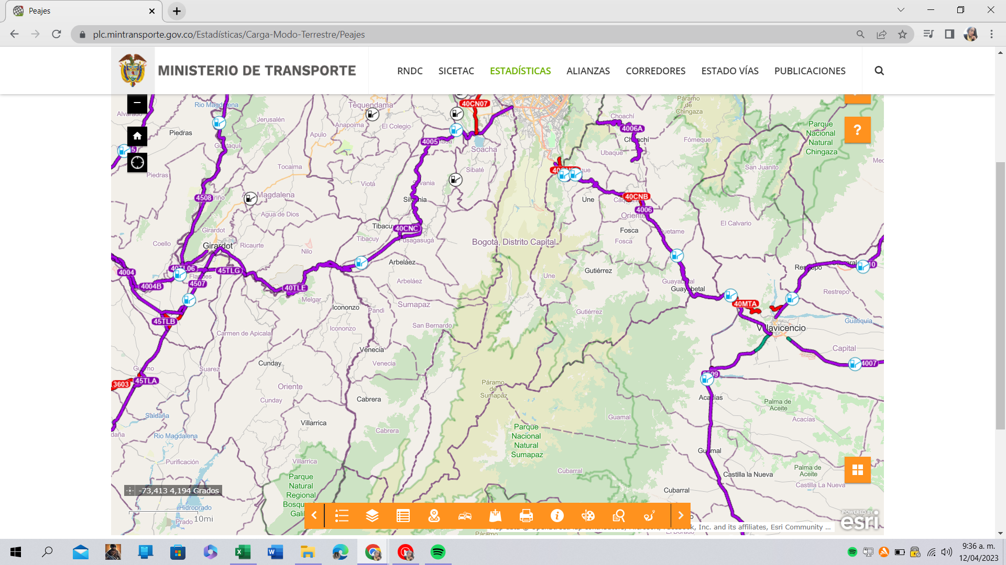

Ver referencia, Mapa-PNN Sumapaz (2023).

Costo de viaje chingaza-DATOS
Visita independiente | $130,069
Road Trip | $173,000
Guiana tours | $169,000
El Grand Tour | $135,000
Viaje al paramo de Chingaza para 4 personas |  |  | Costos de viaje chingaza - Agencias |  | Ver Hoja, Imag. y Datos Chingaza-Tours.
Ítems | Costos
Gasolina | $64,477 |  | Visita independiente | $130,069
Peajes | $10,800 |  | Road Trip | $173,000
Parqueadero | $20,000 |  | Guiana tours | $169,000
Almuerzo | $120,000 |  | El Grand Tour | $135,000
Entrada | $84,000
Guía turístico | $155,000
Póliza | $6,000
Hidratación y Otros | $60,000
Total costo 4 personas | $520,277
Total costo por una persona | $130,069 | Nota: Datos de elaboración propia, según visita de campo-PNN Chingaza.

Cantidad Visitantes | 165 | Ver referencias, Parque natural Chingaza (2022) y PNN-Informe anual del comportamiento … (2022)

KM Ubicación, trayecto | 41.4 | Ver Hoja, Imag. y Datos Chingaza-Distancia Chingaza.
Ida y regreso | 82.8

Auto | JEEP-RENEGADE 1747 | Ver referencia, JEEP (2022).
Cilindraje | 1.8
Consumo C/100 Km | 7.4 | Ver referencia, CALKOO (2022).
1 Galón en Litros | 3.78541
Precio Gasolina Enero 2023 | 10523 | Ver referencia, Portafolio (2022).

Imag. y Datos Chingaza
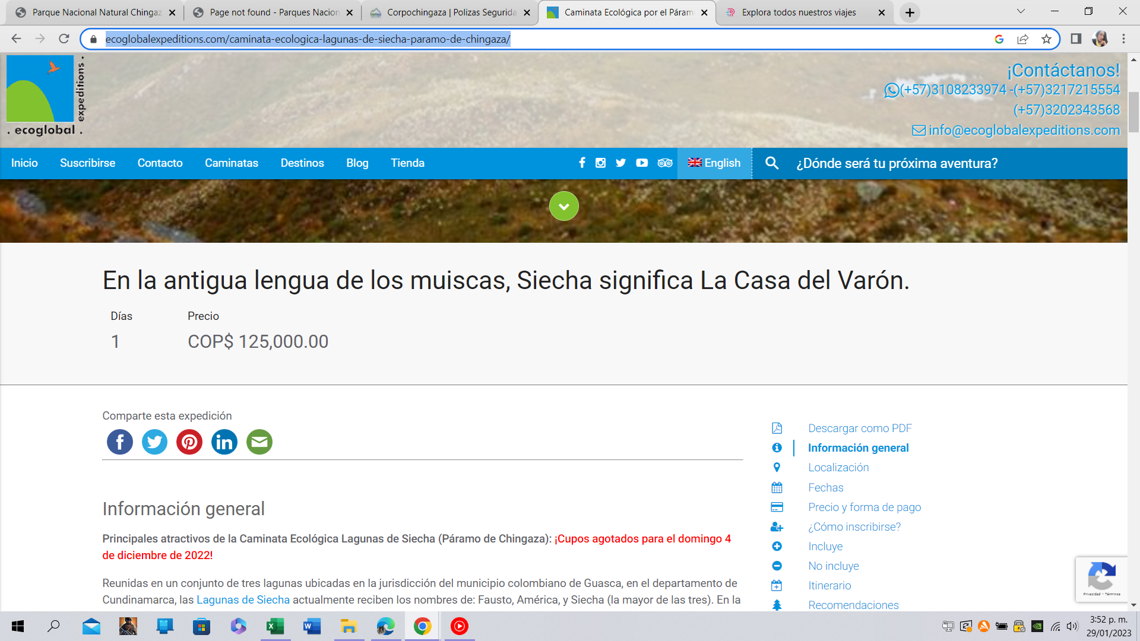
Distancia a Chingaza
Ver referencia, Ruta Suba-PNN Chingaza (2023).
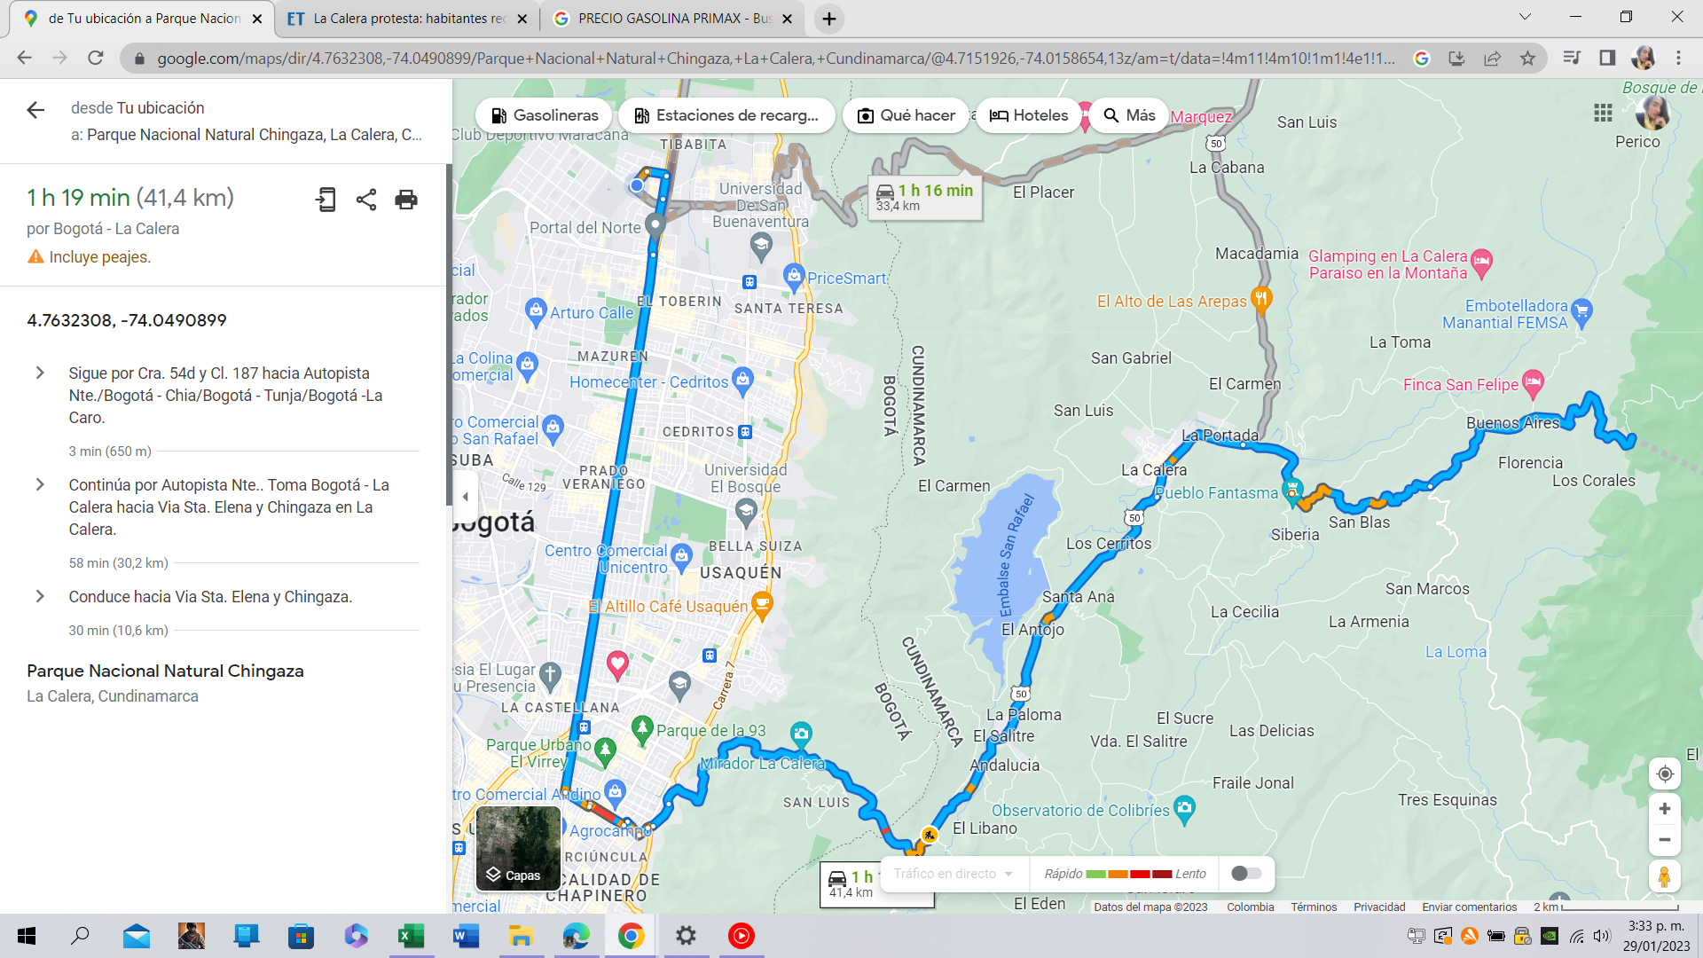

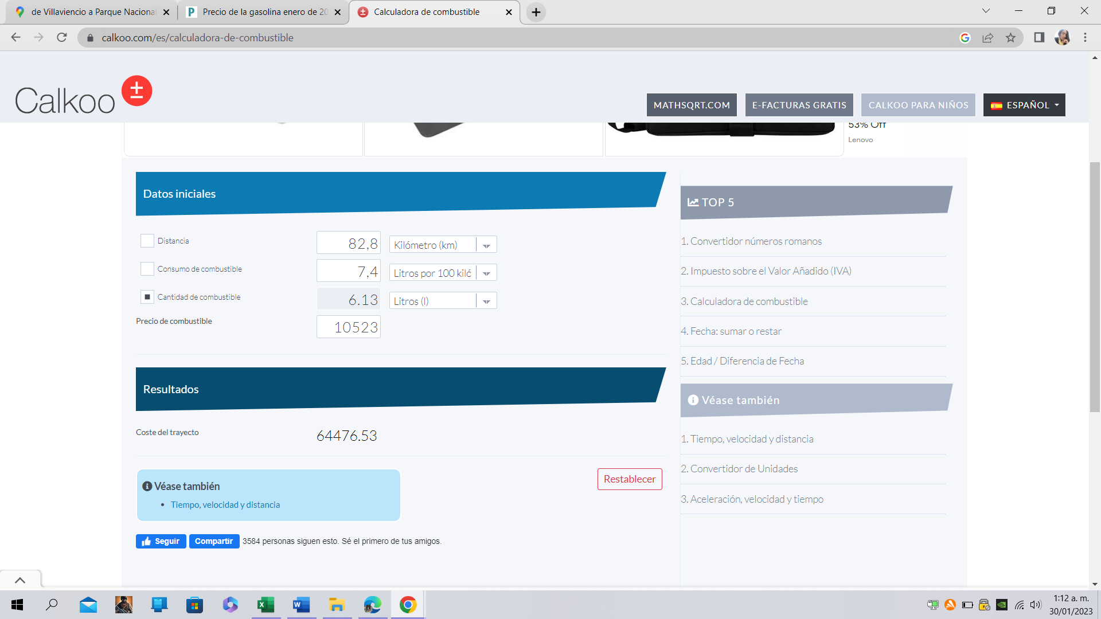
 |  | Ver referencia, CALKOO (2022).
Pero vamos a las cifras. A 100 km/h, el Jeep Renegade 1.3 turbo gasta 5,8 litros cada cien kilómetros, con una autonomía de 1.034 kilómetros gracias a un tanque de 60 litros de capacidad. A la misma velocidad, el 1.8 nos había rendido 7,4 litros.

GALÓN | LITRO
1 | 3.78541

Cilindraje | Consumo
1.8 | 7.4

Gasolina a DIC 2022
$10,523

Ver referencias, Parque natural Chingaza (2022).

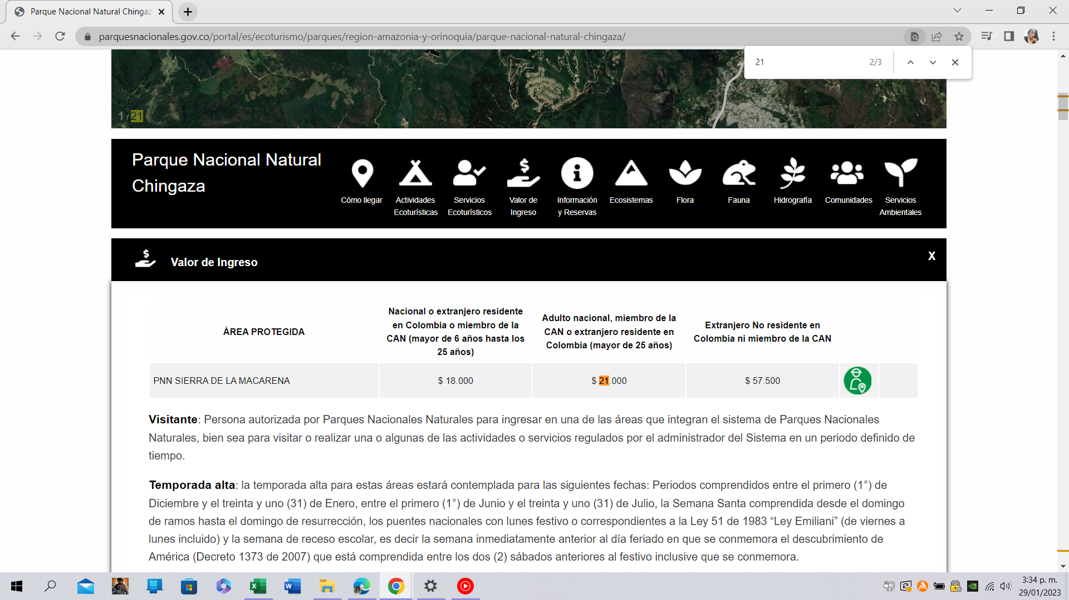

Ver referencias, Corpochingaza-Senderismo (2023).
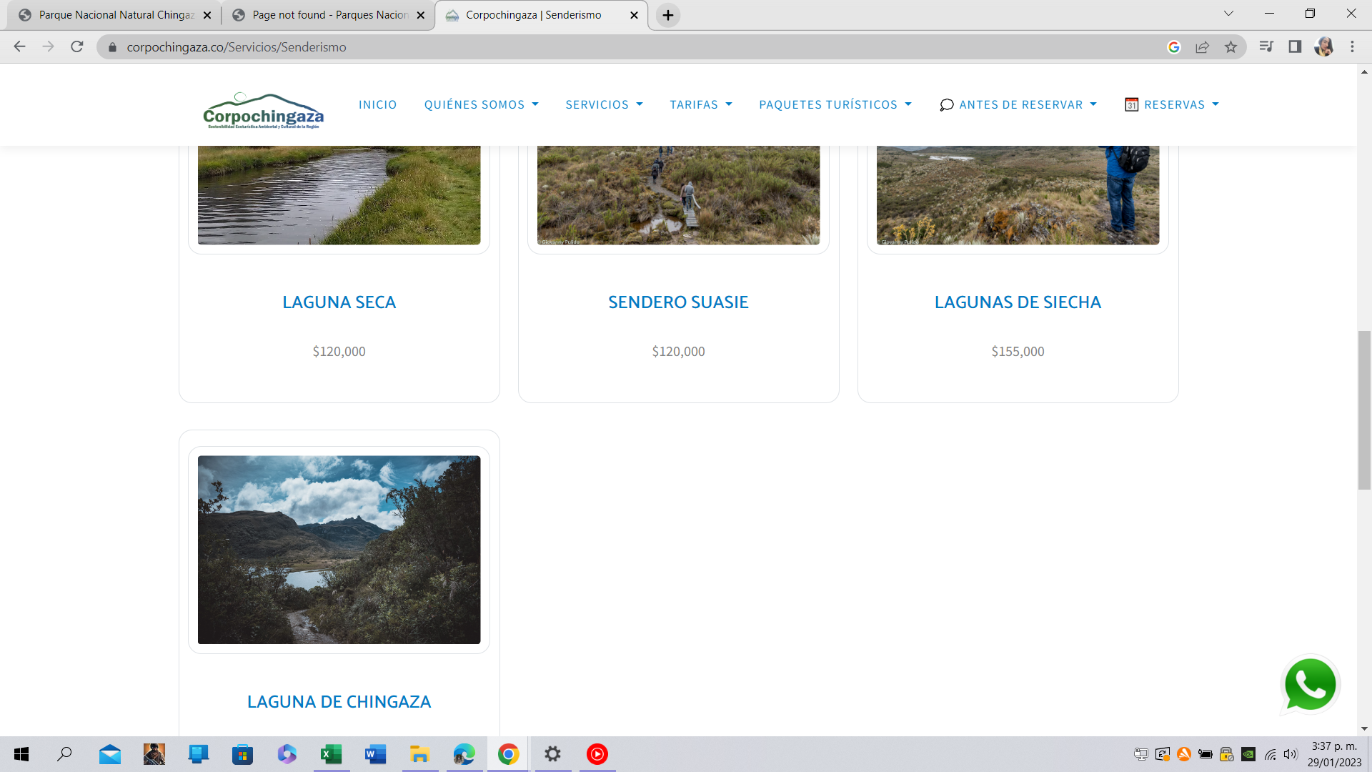

Ver referencias, Corpochingaza-Poliza (2023).
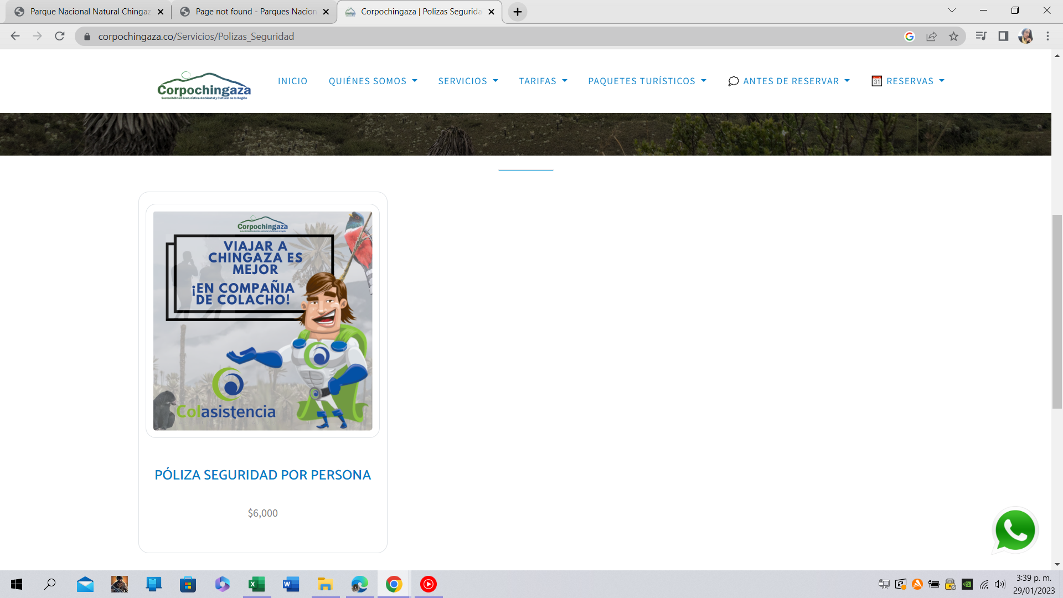

TOURS:
Ver referencia, Road Trip (2023).
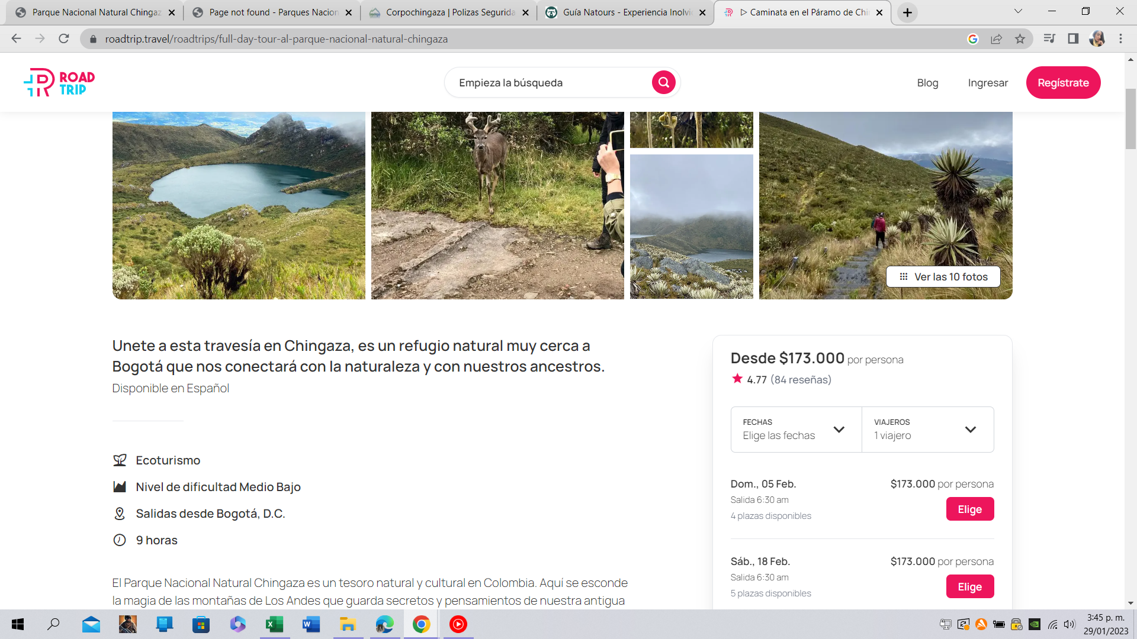

Ver referencia, Guiana Tours (2023).
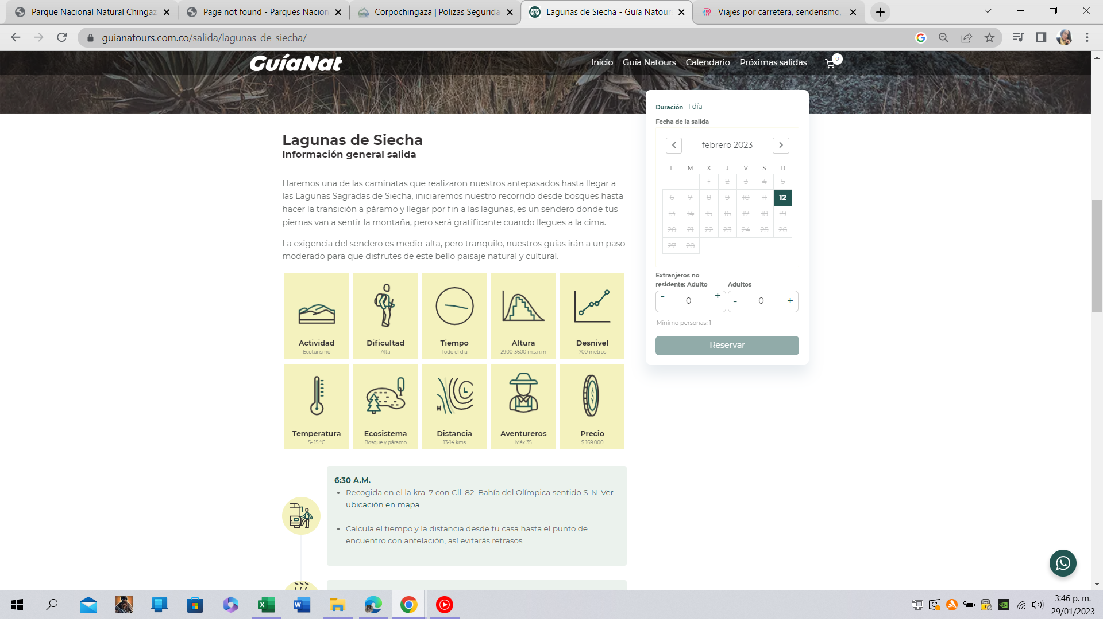

Ver referencia, El gran tour (2023).
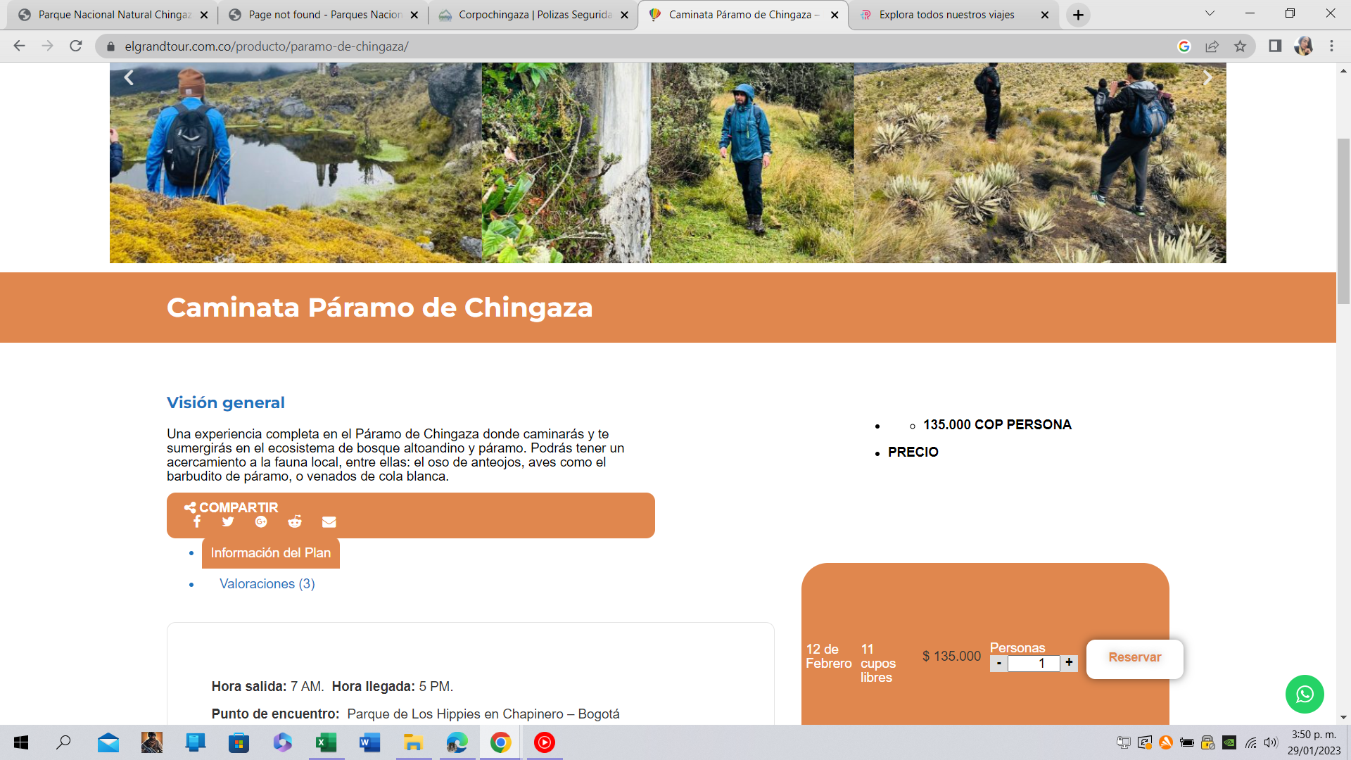

Ver referencia, Eco Global Expeditions (2023).

Imag. y Datos Sumapaz
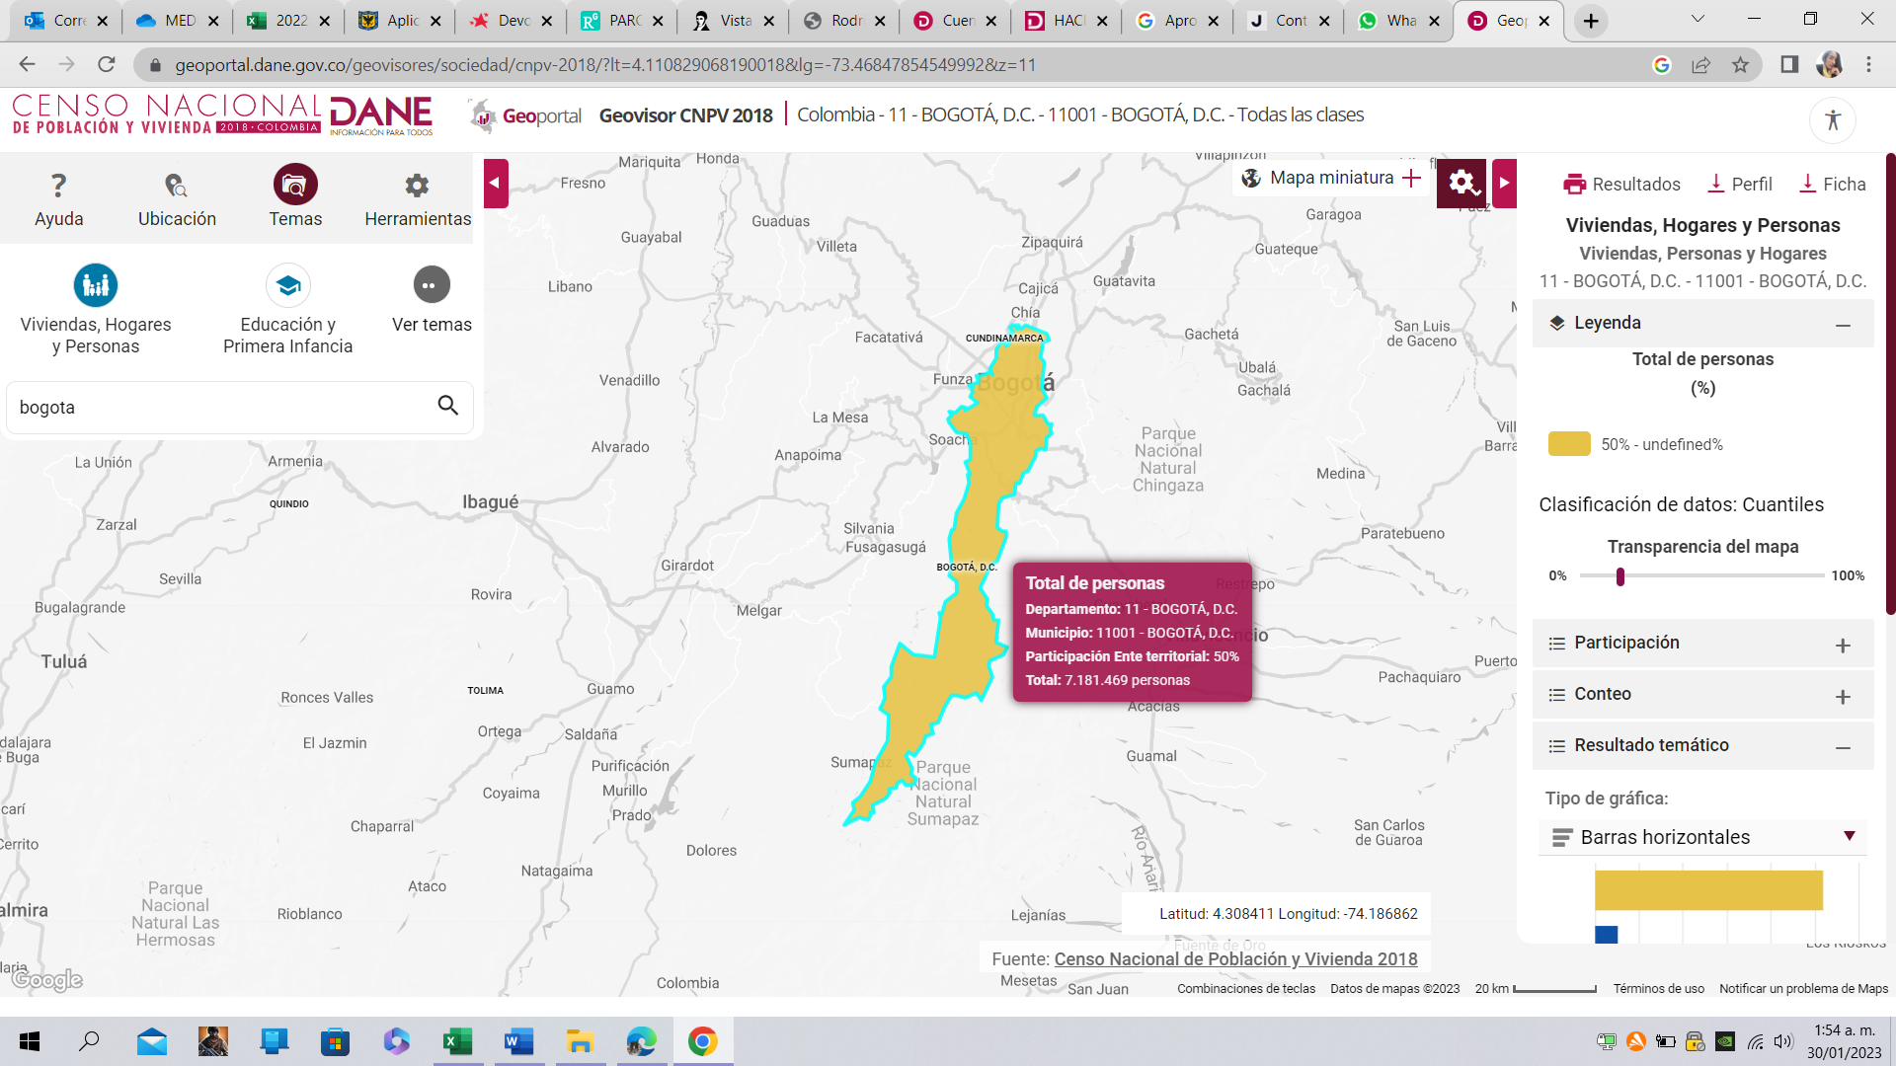
Distancia Sumapaz.
Ver referencia, Ruta Suba-PNN Sumapaz (2023).
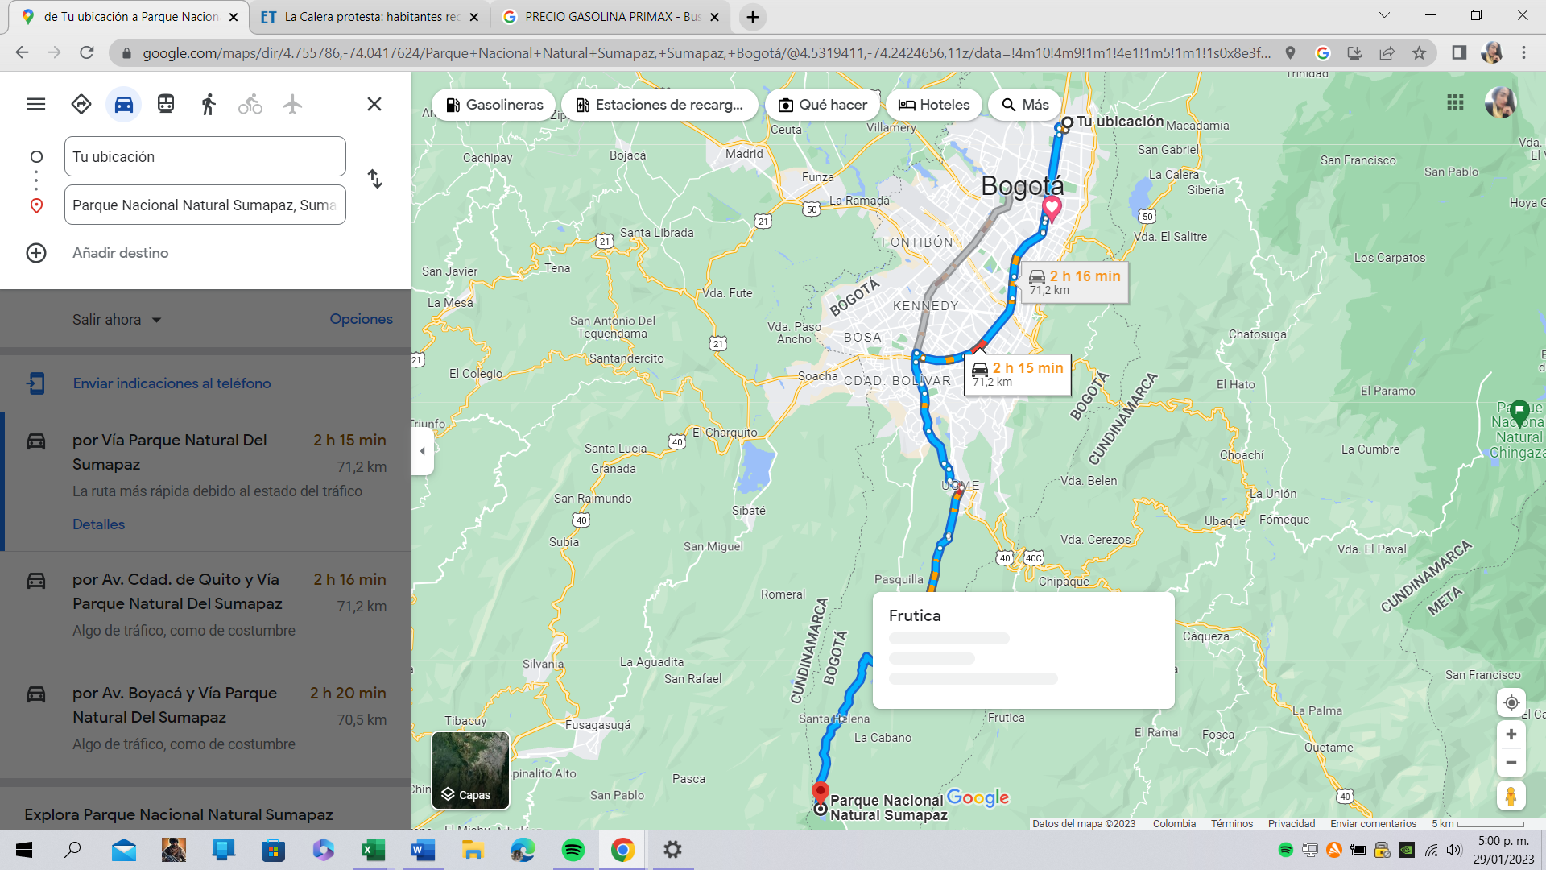

Ver referencia, CALKOO (2022).


Ver referencia, DANE (2023).

Seguros
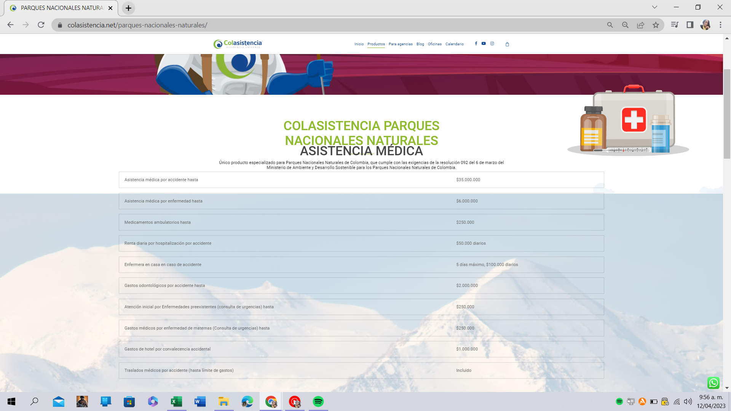
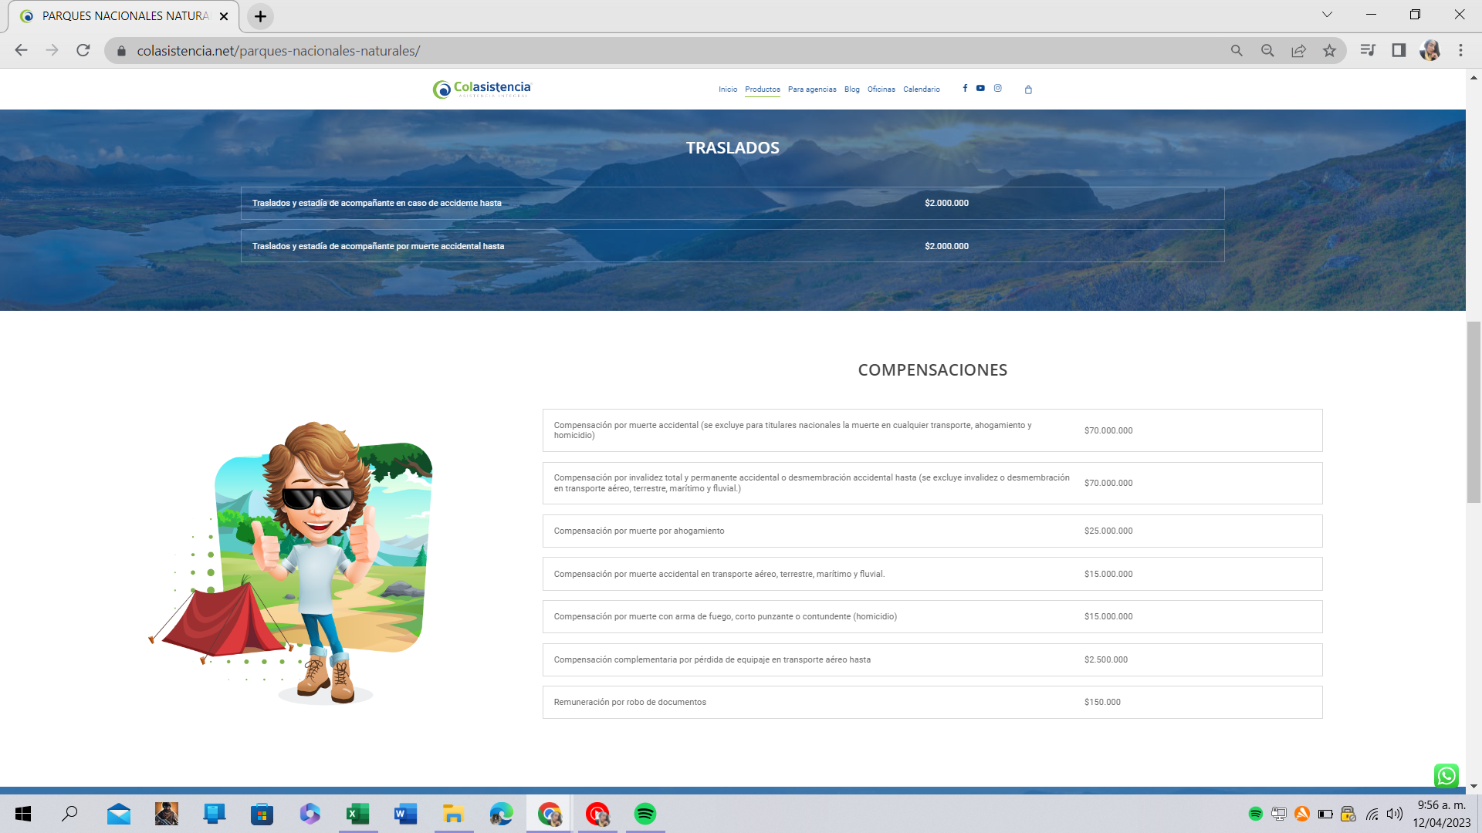
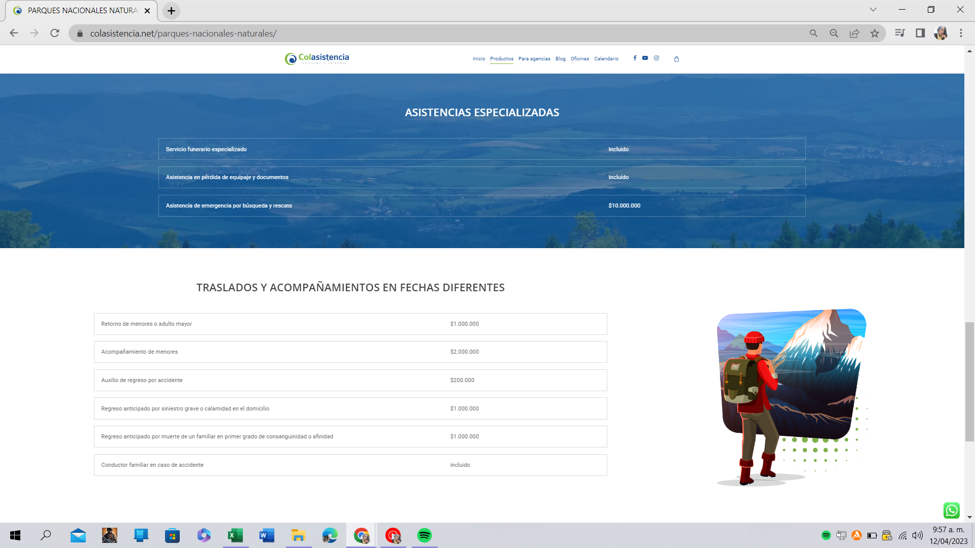
Pólizas y/o Seguros de COLASISTENCIA, coberturas: | Ver referencia, Colasistencia (2023).
Valor prima, visita al PNN en un día Chingaza ($ COP): | $7,000 | Ejm. Tayrona | $5,000 | Ver referencia, Valor Analitik (2023).
Los visitantes deberán adquirir una póliza contra todo riesgo para el ingreso y permanencia en el área protegida (PNNC, 2023) | Ver referencia, PNNC-PNN Chingaza (2023).


COLASISTENCIA PARQUES
NACIONALES NATURALES
Único producto especializado para Parques Nacionales Naturales de Colombia, que cumple con las exigencias de la resolución 092 del 6 de marzo del Ministerio de Ambiente y Desarrollo Sostenible para los Parques Nacionales Naturales de Colombia.

ASISTENCIA MÉDICA
Asistencia médica por accidente hasta
$ 35,000,000
Asistencia médica por enfermedad hasta
$ 6,000,000
Medicamentos ambulatorios hasta
$ 250,000
Renta diaria por hospitalización por accidente
$50.000 diarios
Enfermera en casa en caso de accidente
5 días máximo, $100.000 diarios
Gastos odontológicos por accidente hasta
$ 2,000,000
Atención inicial por Enfermedades preexistentes (consulta de urgencias) hasta
$ 250,000
Gastos médicos por enfermedad de maternas (Consulta de urgencias) hasta
$ 250,000
Gastos de hotel por convalecencia accidental
$ 1,000,000
Traslados médicos por accidente (hasta límite de gastos)
Incluido
TRASLADOS

COMPENSACIONES
Compensación por muerte accidental (se excluye para titulares nacionales la muerte en cualquier transporte, ahogamiento y homicidio)
$ 70,000,000
Compensación por invalidez total y permanente accidental o desmembración accidental hasta (se excluye invalidez o desmembración en transporte aéreo, terrestre, marítimo y fluvial.)
$ 70,000,000
Compensación por muerte por ahogamiento
$ 25,000,000
Compensación por muerte accidental en transporte aéreo, terrestre, marítimo y fluvial.
$ 15,000,000
Compensación por muerte con arma de fuego, corto punzante o contundente (homicidio)
$ 15,000,000
Compensación complementaria por pérdida de equipaje en transporte aéreo hasta
$ 2,500,000
Remuneración por robo de documentos
$ 150,000
ASISTENCIAS ESPECIALIZADAS
$ 10,000,000
TRASLADOS Y ACOMPAÑAMIENTOS EN FECHAS DIFERENTES
Retorno de menores o adulto mayor
$ 1,000,000
Acompañamiento de menores
$ 2,000,000
Auxilio de regreso por accidente
$ 200,000
Regreso anticipado por siniestro grave o calamidad en el domicilio
$ 1,000,000
Regreso anticipado por muerte de un familiar en primer grado de consanguinidad o afinidad
$ 1,000,000
Conductor familiar en caso de accidente
incluido

RESULTADOS ENCUESTA-2891499
Tesis Maestría en Contabilidad-ANÁLISIS DEL MÉTODO DE VALORACIÓN ECONÓMICO AMBIENTAL DE COSTO DE VIAJE APLICADO AL PARQUE NACIONAL NATURAL DE SUMAPAZ EN CONTRASTE CON CHINGAZA EN COLOMBIA PARA EL AÑO 2023. |  | https://www.encuestafacil.com/respweb/cuestionarios.aspx?EID=2891499

No hay ningún filtro aplicado a los resultados de esta encuesta

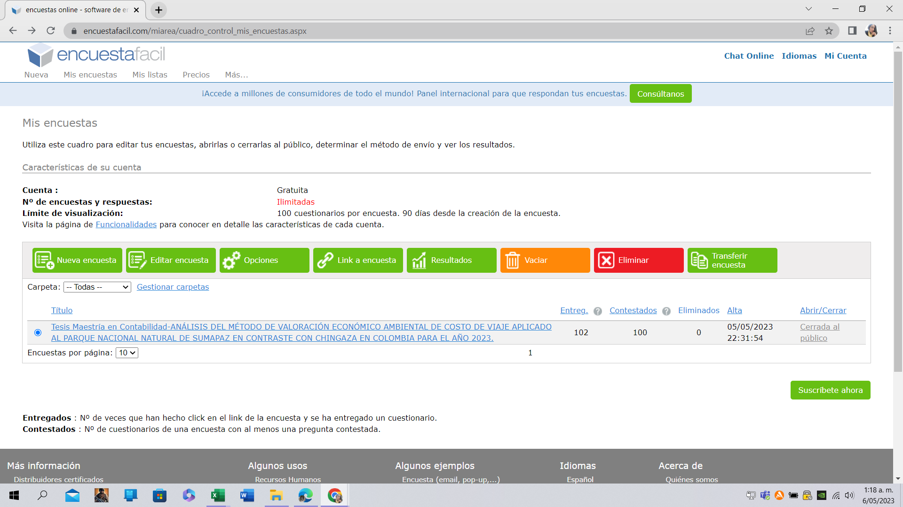
¿Cuál Parque Nacional está visitando? | Total de respuestas
A. Parque nacional Chingaza | 46
B. Parque nacional Sumapaz | 54
Respuestas recogidas: | 100

Tipo de turista | Total de respuestas
A. Nacional | 58
B. Extranjero | 42
Respuestas recogidas: | 100

¿Cuál es su género? | Total de respuestas
A. Femenino | 45
B. Masculino | 55
C. No definido | 0
Respuestas recogidas: | 100

¿Cuál es su estado civil? | Total de respuestas
A. Soltero | 80
B. Casado | 17
C. Viudo | 3
D. Unión libre | 0
E. Otro | 0
Respuestas recogidas: | 100

En que rango de edad se encuentra | Total de respuestas
A. Menos de 20 años | 15
B. Entre 20 y menor de 30 años | 42
C. Entre 30 y menor de 40 años | 35
D. Entre 40 y menor de 50 años | 8
E. Entre 50 y menor de 60 años | 0
F. Mayor de 60 años | 0
Respuestas recogidas: | 100

Antes de la visita, ¿Sabía que este PNN es un área protegida? | Total de respuestas
A. SI | 88
B. NO | 12
Respuestas recogidas: | 100

¿Cómo se enteró de la existencia del parque? | Total de respuestas
A. Guía turística | 13
B. Internet | 78
C. Publicidad de Parques Nacionales Naturales de Colombia | 0
D. Familia/Amigo | 9
E. Otro | 0
Respuestas recogidas: | 100

El recorrido realizado cumplió con sus expectativas | Total de respuestas
A. SI | 97
B. NO | 3
Respuestas recogidas: | 100

Que tal considera su percepción de la calidad del servicio en esta visita | Total de respuestas
A. Muy satisfecho | 97
B. Satisfecho | 3
C. Nada satisfecho | 0
Respuestas recogidas: | 100

¿Cuál fue su costo del viaje por persona en $COP, durante esta visita? | Total de respuestas
A. Menos de 100.000 | 5
B. Entre 100.000 y menos de 200.000 | 55
C. Entre 200.000 y menos de 300.000 | 35
D. Igual o mayor a 300.000 | 5
Respuestas recogidas: | 100

¿Cuál fue la forma de pago que adquirió para esta visita? | Total de respuestas
A. Cancelo mediante paquete ecoturístico | 95
B. Cancelo de manera personal | 5
C. Cancelo de forma mixta (A y B) | 0
Respuestas recogidas: | 100

Teniendo en cuenta que usted ha incurrido en unos costos para llegar hasta el parque ¿estaría usted dispuesto a pagar una cantidad de dinero mayor a la cancelada en pesos por entrar al parque? | Total de respuestas
A. SI | 80
B. NO | 20
Respuestas recogidas: | 100

Si la anterior respuesta fue afirmativa, por favor responda de manera cuantitativa, ¿Cuánto estaría dispuesto a pagar por la entrada al parqué nacional visitado? | Total de respuestas
Más de $300.000 | 50
Más de $200.000 | 30
Respuestas recogidas: | 80

1
Parque nacional visitado | visitantes | porcentajes | Parque nacional visitado | visitantes
Parque nacional Chingaza | 45 | 45% | Parque nacional Chingaza | 45%
Parque nacional Sumapaz | 55 | 55% | Parque nacional Sumapaz | 55%
Población encuestada | 100 | 100% | Población encuestada | 100%

2
Tipo de turista
Nacional | 58
Extranjero | 42
Población encuestada | 100

3
Genero del encuestado
Femenino | 45
Masculino | 55
No definido | 0
Total encuestados | 100

4
Estado civil
Soltero | 80
Casado | 17
Viudo | 0
Unión libre | 0
Otro | 3
total | 100

estado civil

6
Sabían que este parque nacional natural es un área protegida
SI | 88
NO | 12
Total | 100

CONOCIMIENTO AMBIENTAL DE AREAS PROTEGIDAS

